COSTEO
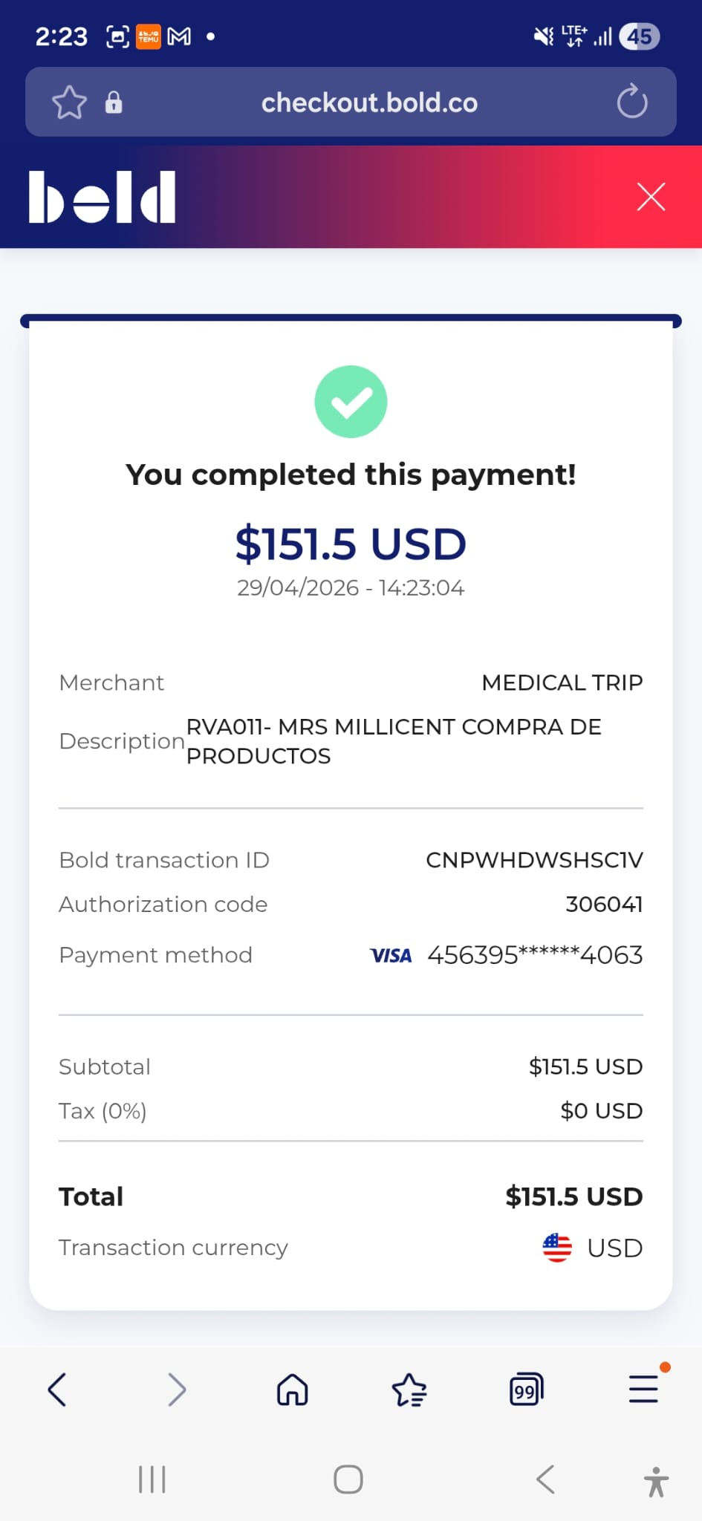
 |  |  |  |  |  |  |  |  | Libro diario contable |  | Libro diario contable
ARCHIVO DE DOCUMENTOS MÉDICOS | PAGOS-FACTURA | RESERVAS Y CONFIRMACION | SERVICIOS | PROVEEDOR | CANTIDAD | PRECIO UNITARIO EN DOLARES | PASAJERO 1 PRECIO EN DOLARES | PAGOS EN PESOS | RETENCIÓN EN LA FUENTE | PAGO TOTAL | PAGOS
 |  |  |  |  |  |  |  |  |  |  | PROVEEDOR - NOMBRE COMERCIAL | Fecha del pago | Valor del pago | Forma de pago de donde salió el dinero | Tipo de movimiento | Comentarios
 | FACTURADO | Confirmado | KIT-Producto Capilar | Afrik Hair | 3,00 Unidades | $ 37,00 | $ 111,00 | $405,000 | $0 | $405,000 | Afrik Hair | 2026-04-16 | $405,000 | CUENTA TIO YIMI | TRANSFERENCIA BANCARIA
 |  |  | Servicio Medical Trip Colombia logística y compra medicamentos |  | 1,00 Unidades | $ 20,00 | $ 20,00
 |  |  | Domicilio |  | 1,00 Unidades | $ 12,00 | $ 12,00
 |  |  | Fee 6 %pago con Tarjeta de crédito |  | 1,00 Unidades | $ 8,50 | $ 8,50
 |  |  | Total |  |  |  | $ 151,50

 | PAGADO | Confirmado | Domicilio productos Millicent a hotel | Yenny | 1,00 Unidades | $ 13,00 | $ 13,00 | $50,000 | $0 | $50,000 | Yenny | 2026-05-27 | $50,000 | CUENTA TIO YIMI | TRANSFERENCIA BANCARIA

 |  |  | PAGO PASAJERA

